Kerber Netz Neubau
Index | Gebäudetyp | Baujahr | Anschlusspunkt | Anzahl Bewohner | Jahresenergiebedarf [kWh/a] | SLP Profiltyp | Anzahl Etagen
0 | EFH | 2010 | 9-1 | 3 | 3700 | H21 | 2
1 | EFH | 2010 | 9-2 | 2 | 2500 | H21 | 2
2 | EFH | 2010 | 9-3 | 2 | 3400 | H21 | 2
3 | EFH | 2010 | 9-4 | 3 | 3200 | H21 | 2
4 | EFH | 2010 | 9-5 | 2 | 3100 | H21 | 2
5 | EFH | 2010 | 9-6 | 3 | 3000 | H21 | 2
6 | EFH | 2010 | 9-7 | 4 | 4500 | H21 | 2
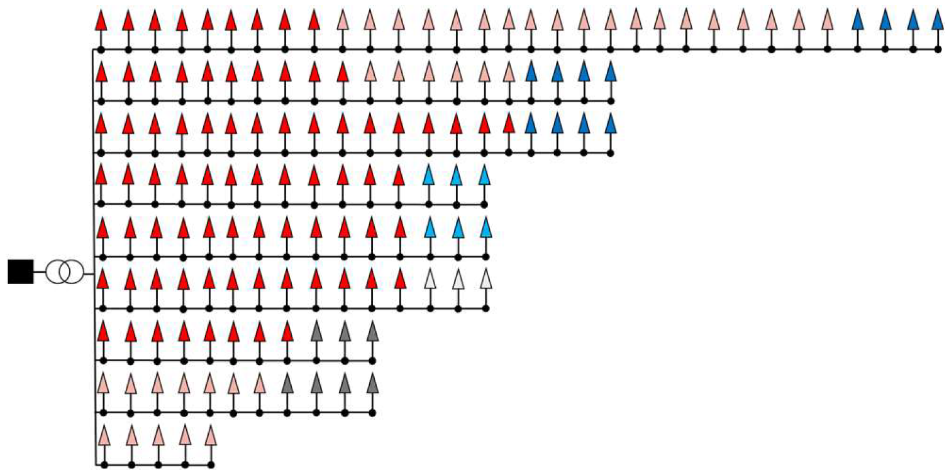
9
4
5
1
2
3
6
7
8
10
7 | EFH | 2010 | 9-8 | 2 | 2800 | H21 | 2
8 | EFH | 2010 | 9-9 | 5 | 4900 | H21 | 2
9 | EFH | 2010 | 4-1 | 2 | 2800 | H21 | 2
10 | EFH | 2010 | 4-2 | 5 | 6000 | H21 | 2
11 | EFH | 2010 | 4-3 | 5 | 4700 | H21 | 2
12 | EFH | 2010 | 4-4 | 3 | 3800 | H21 | 2
13 | EFH | 2010 | 4-5 | 2 | 3200 | H21 | 2
14 | EFH | 2010 | 4-6 | 3 | 4200 | H21 | 2
15 | EFH | 2010 | 4-7 | 2 | 3100 | H21 | 2
16 | EFH | 2010 | 4-8 | 2 | 3200 | H21 | 2
17 | EFH | 2010 | 4-9 | 4 | 4100 | H21 | 2
18 | EFH | 2010 | 4-10 | 4 | 4700 | H21 | 2
19 | EFH | 2010 | 5-1 | 4 | 3900 | H21 | 2
20 | EFH | 2010 | 5-2 | 2 | 3200 | H21 | 2
21 | EFH | 2010 | 5-3 | 2 | 2800 | H21 | 2
22 | EFH | 2010 | 5-4 | 4 | 4100 | H21 | 2
23 | EFH | 2010 | 5-5 | 3 | 3900 | H21 | 2
24 | EFH | 2010 | 5-6 | 3 | 4200 | H21 | 2
25 | EFH | 2010 | 5-7 | 5 | 5800 | H21 | 2
26 | EFH | 2010 | 5-8 | 4 | 4600 | H21 | 2
27 | EFH | 2010 | 5-9 | 5 | 5300 | H21 | 2
28 | EFH | 2010 | 5-10 | 5 | 5700 | H21 | 2
29 | EFH | 2010 | 5-11 | 5 | 5900 | H21 | 2
30 | EFH | 2010 | 5-12 | 4 | 3700 | H21 | 2
31 | EFH | 2010 | 5-13 | 4 | 4000 | H21 | 2
32 | EFH | 2010 | 5-14 | 2 | 2700 | H21 | 2
33 | EFH | 2010 | 5-15 | 4 | 3500 | H21 | 2
34 | EFH | 2010 | 5-16 | 4 | 4200 | H21 | 2
35 | EFH | 2010 | 1-1 | 3 | 3900 | H21 | 2
36 | EFH | 2010 | 1-2 | 2 | 3000 | H21 | 2
37 | EFH | 2010 | 1-3 | 2 | 2900 | H21 | 2
38 | EFH | 2010 | 1-4 | 2 | 3300 | H21 | 2
39 | EFH | 2010 | 1-5 | 2 | 3200 | H21 | 2
40 | EFH | 2010 | 1-6 | 2 | 3200 | H21 | 2
41 | EFH | 2010 | 1-7 | 5 | 5300 | H21 | 2
42 | EFH | 2010 | 1-8 | 4 | 4500 | H21 | 2
43 | EFH | 2010 | 1-9 | 5 | 5600 | H21 | 2
44 | EFH | 2010 | 1-10 | 5 | 5800 | H21 | 2
45 | EFH | 2010 | 1-11 | 2 | 3100 | H21 | 2
46 | EFH | 2010 | 1-12 | 3 | 3200 | H21 | 2
47 | EFH | 2010 | 2-1 | 3 | 3200 | H21 | 2
48 | EFH | 2010 | 2-2 | 2 | 3400 | H21 | 2
49 | EFH | 2010 | 2-3 | 5 | 4800 | H21 | 2
50 | EFH | 2010 | 2-4 | 2 | 2900 | H21 | 2
51 | EFH | 2010 | 2-5 | 5 | 4100 | H21 | 2
52 | EFH | 2010 | 2-6 | 3 | 4200 | H21 | 2
53 | EFH | 2010 | 2-7 | 2 | 3200 | H21 | 2
54 | EFH | 2010 | 2-8 | 2 | 3400 | H21 | 2
55 | EFH | 2010 | 2-9 | 4 | 4000 | H21 | 2
56 | EFH | 2010 | 2-10 | 2 | 3100 | H21 | 2
57 | EFH | 2010 | 2-11 | 4 | 4600 | H21 | 2
58 | EFH | 2010 | 2-12 | 4 | 3500 | H21 | 2
59 | EFH | 2010 | 3-1 | 2 | 3100 | H21 | 2
60 | EFH | 2010 | 3-2 | 3 | 3500 | H21 | 2
61 | EFH | 2010 | 3-3 | 3 | 3900 | H21 | 2
62 | EFH | 2010 | 3-4 | 5 | 5200 | H21 | 2
63 | EFH | 2010 | 3-5 | 3 | 3400 | H21 | 2
64 | EFH | 2010 | 3-6 | 2 | 3400 | H21 | 2
65 | EFH | 2010 | 3-7 | 3 | 4100 | H21 | 2
66 | EFH | 2010 | 3-8 | 2 | 2700 | H21 | 2
67 | EFH | 2010 | 3-9 | 2 | 2500 | H21 | 2
68 | EFH | 2010 | 3-10 | 5 | 6000 | H21 | 2
69 | EFH | 2010 | 3-11 | 2 | 3300 | H21 | 2
70 | EFH | 2010 | 3-12 | 4 | 3800 | H21 | 2
71 | EFH | 2010 | 7-1 | 5 | 6000 | H21 | 2
72 | EFH | 2010 | 7-2 | 2 | 3000 | H21 | 2
73 | EFH | 2010 | 7-3 | 2 | 2600 | H21 | 2
74 | EFH | 2010 | 7-4 | 3 | 3800 | H21 | 2
75 | EFH | 2010 | 7-5 | 2 | 2600 | H21 | 2
76 | EFH | 2010 | 7-6 | 2 | 3200 | H21 | 2
77 | EFH | 2010 | 7-7 | 5 | 6000 | H21 | 2
78 | EFH | 2010 | 7-8 | 2 | 2900 | H21 | 2
79 | EFH | 2010 | 9-10 | 2 | 3000 | H21 | 2
80 | EFH | 1980 | 9-11 | 2 | 3200 | H21 | 2
81 | EFH | 1980 | 9-12 | 4 | 4400 | H21 | 2
82 | EFH | 1980 | 9-13 | 4 | 3600 | H21 | 2
83 | EFH | 1980 | 9-14 | 4 | 4700 | H21 | 2
84 | EFH | 1980 | 9-15 | 4 | 3900 | H21 | 2
85 | EFH | 1980 | 9-16 | 3 | 3300 | H21 | 2
86 | EFH | 1980 | 9-17 | 3 | 4200 | H21 | 2
87 | EFH | 1980 | 9-18 | 2 | 2800 | H21 | 2
88 | EFH | 1980 | 9-19 | 2 | 3200 | H21 | 2
89 | EFH | 1980 | 9-20 | 4 | 4300 | H21 | 2
90 | EFH | 1980 | 9-21 | 5 | 6000 | H21 | 2
91 | EFH | 1980 | 9-22 | 3 | 3100 | H21 | 2
92 | EFH | 1980 | 9-23 | 4 | 4700 | H21 | 2
93 | EFH | 1980 | 9-24 | 5 | 5400 | H21 | 2
94 | EFH | 1980 | 9-25 | 5 | 4600 | H21 | 2
95 | EFH | 1980 | 9-26 | 5 | 5400 | H21 | 2
96 | EFH | 1980 | 9-27 | 5 | 4600 | H21 | 2
97 | EFH | 1980 | 9-28 | 3 | 4100 | H21 | 2
98 | EFH | 1980 | 4-11 | 4 | 4500 | H21 | 2
99 | EFH | 1980 | 4-12 | 4 | 4000 | H21 | 2
100 | EFH | 1980 | 4-13 | 5 | 5800 | H21 | 2
101 | EFH | 1980 | 4-14 | 4 | 3700 | H21 | 2
102 | EFH | 1980 | 4-15 | 4 | 4600 | H21 | 2
103 | EFH | 1980 | 4-16 | 2 | 3500 | H21 | 2
104 | EFH | 1980 | 6-8 | 3 | 3500 | H21 | 2
105 | EFH | 1980 | 6-9 | 2 | 3100 | H21 | 2
106 | EFH | 1980 | 6-10 | 4 | 3700 | H21 | 2
107 | EFH | 1980 | 8-1 | 5 | 4100 | H21 | 2
108 | EFH | 1980 | 8-2 | 2 | 2600 | H21 | 2
109 | EFH | 1980 | 8-3 | 2 | 2900 | H21 | 2
110 | EFH | 1980 | 8-4 | 4 | 4000 | H21 | 2
111 | EFH | 1980 | 8-5 | 5 | 4100 | H21 | 2
112 | EFH | 1980 | 8-6 | 5 | 5400 | H21 | 2
113 | EFH | 1980 | 8-7 | 5 | 5700 | H21 | 2
114 | EFH | 1980 | 10-1 | 6 | 6200 | H21 | 2
115 | EFH | 1980 | 10-2 | 6 | 6300 | H21 | 2
116 | EFH | 1980 | 10-3 | 4 | 4700 | H21 | 2
117 | EFH | 1980 | 10-4 | 2 | 3400 | H21 | 2
118 | MFH (6 WE) | 1980 | 6-6 | 15 | 14200 | H21 | 3
119 | MFH (6 WE) | 2010 | 6-7 | 15 | 12500 | H21 | 3
120 | MFH (6 WE) | 2010 | 7-9 | 14 | 13100 | H21 | 3
121 | MFH (6 WE) | 2010 | 7-10 | 15 | 14000 | H21 | 3
122 | MFH (6 WE) | 2010 | 8-8 | 17 | 13500 | H21 | 3
123 | MFH (6 WE) | 2010 | 8-9 | 17 | 15000 | H21 | 3
124 | MFH (6 WE) | 2010 | 8-10 | 12 | 12100 | H21 | 3
125 | MFH (6 WE) | 2010 | 3-13 | 14 | 12700 | H21 | 3
126 | MFH (6 WE) | 1980 | 3-14 | 12 | 11900 | H21 | 3
127 | MFH (6 WE) | 1980 | 6-5 | 19 | 13700 | H21 | 3
128 | MFH (10 WE) | 1980 | 9-29 | 25 | 24100 | H21 | 5
129 | MFH (10 WE) | 2010 | 9-30 | 29 | 22600 | H21 | 5
130 | MFH (10 WE) | 2010 | 9-31 | 22 | 19400 | H21 | 5
131 | MFH (10 WE) | 2010 | 9-32 | 19 | 17700 | H21 | 5
132 | MFH (10 WE) | 2010 | 4-17 | 25 | 22600 | H21 | 5
133 | MFH (10 WE) | 2010 | 4-18 | 23 | 22100 | H21 | 5
134 | MFH (10 WE) | 2010 | 4-19 | 22 | 20400 | H21 | 5
135 | MFH (10 WE) | 2010 | 5-17 | 19 | 18500 | H21 | 5
136 | MFH (10 WE) | 2010 | 5-18 | 22 | 20000 | H21 | 5
137 | MFH (10 WE) | 2010 | 5-19 | 27 | 21900 | H21 | 5
138 | MFH (10 WE) | 2010 | 6-3 | 19 | 19000 | H21 | 5
139 | MFH (10 WE) | 2010 | 6-4 | 20 | 18600 | H21 | 5
140 | MFH (10 WE) | 2010 | 1-13 | 23 | 21100 | H21 | 5
141 | MFH (10 WE) | 1980 | 1-14 | 23 | 23400 | H21 | 5
142 | MFH (10 WE) | 1980 | 2-13 | 26 | 24200 | H21 | 5
143 | MFH (10 WE) | 1980 | 2-14 | 26 | 24000 | H21 | 5
144 | MFH (10 WE) | 1980 | 6-1 | 24 | 22100 | H21 | 5
145 | MFH (10 WE) | 1980 | 6-2 | 27 | 24100 | H21 | 5

Kerber Netz Altbau
Index | Gebäudetyp | Baujahr | Anschlusspunkt | Anzahl Bewohner | Jahresenergiebedarf [kWh/a] | SLP Profiltyp | Anzahl Etagen
0 | EFH | 1970 | 9-1 | 3 | 3700 | H21 | 2 |  | EFH | EFH | EFH | MFH | MFH | MFH
1 | EFH | 1970 | 9-2 | 2 | 2500 | H21 | 2 |  | 1950 | 1960 | 1970 | 1950 | 1960 | 1970
2 | EFH | 1970 | 9-3 | 2 | 3400 | H21 | 2 | Anteil Gesamtbestand | 0.086106655974 | 0.15126303128 | 0.15106255012 | 0.11780277962 | 0.19391131701 | 0.13633355394
3 | EFH | 1970 | 9-4 | 3 | 3200 | H21 | 2 | Anteil 50,60,70 | 0.22167741935 | 0.38941935484 | 0.38890322581 | 0.26292466765 | 0.43279172821 | 0.30428360414
4 | EFH | 1970 | 9-5 | 2 | 3100 | H21 | 2 | Anzahl Netz | 26.157935484 | 45.951483871 | 45.890580645 | 7.3618906942 | 12.11816839 | 8.5199409158
5 | EFH | 1970 | 9-6 | 3 | 3000 | H21 | 2 | Gerundet | 26 | 46 | 46 | 7 | 12 | 9
6 | EFH | 1970 | 9-7 | 4 | 4500 | H21 | 2 | Ist | 26 | 46 | 46 | 7 | 12 | 9
9
4
5
1
2
3
6
7
8
10
7 | EFH | 1970 | 9-8 | 2 | 2800 | H21 | 2
8 | EFH | 1970 | 9-9 | 5 | 4900 | H21 | 2
1970
9 | EFH | 1960 | 4-1 | 2 | 2800 | H21 | 2
10 | EFH | 1960 | 4-2 | 5 | 6000 | H21 | 2
1960
11 | EFH | 1960 | 4-3 | 5 | 4700 | H21 | 2
12 | EFH | 1960 | 4-4 | 3 | 3800 | H21 | 2
13 | EFH | 1960 | 4-5 | 2 | 3200 | H21 | 2
1960
14 | EFH | 1960 | 4-6 | 3 | 4200 | H21 | 2
15 | EFH | 1960 | 4-7 | 2 | 3100 | H21 | 2
1960
16 | EFH | 1960 | 4-8 | 2 | 3200 | H21 | 2
17 | EFH | 1960 | 4-9 | 4 | 4100 | H21 | 2
1970/60
18 | EFH | 1960 | 4-10 | 4 | 4700 | H21 | 2
19 | EFH | 1960 | 5-1 | 4 | 3900 | H21 | 2
1970/50
20 | EFH | 1960 | 5-2 | 2 | 3200 | H21 | 2
21 | EFH | 1960 | 5-3 | 2 | 2800 | H21 | 2
22 | EFH | 1960 | 5-4 | 4 | 4100 | H21 | 2
1950
23 | EFH | 1960 | 5-5 | 3 | 3900 | H21 | 2
24 | EFH | 1960 | 5-6 | 3 | 4200 | H21 | 2
1950
25 | EFH | 1960 | 5-7 | 5 | 5800 | H21 | 2
26 | EFH | 1960 | 5-8 | 4 | 4600 | H21 | 2
1950
27 | EFH | 1960 | 5-9 | 5 | 5300 | H21 | 2
28 | EFH | 1960 | 5-10 | 5 | 5700 | H21 | 2
29 | EFH | 1960 | 5-11 | 5 | 5900 | H21 | 2
1950
30 | EFH | 1960 | 5-12 | 4 | 3700 | H21 | 2
31 | EFH | 1960 | 5-13 | 4 | 4000 | H21 | 2
32 | EFH | 1960 | 5-14 | 2 | 2700 | H21 | 2
33 | EFH | 1960 | 5-15 | 4 | 3500 | H21 | 2
34 | EFH | 1960 | 5-16 | 4 | 4200 | H21 | 2
35 | EFH | 1960 | 1-1 | 3 | 3900 | H21 | 2
36 | EFH | 1960 | 1-2 | 2 | 3000 | H21 | 2
37 | EFH | 1960 | 1-3 | 2 | 2900 | H21 | 2
38 | EFH | 1960 | 1-4 | 2 | 3300 | H21 | 2
39 | EFH | 1960 | 1-5 | 2 | 3200 | H21 | 2
40 | EFH | 1960 | 1-6 | 2 | 3200 | H21 | 2
41 | EFH | 1960 | 1-7 | 5 | 5300 | H21 | 2
42 | EFH | 1960 | 1-8 | 4 | 4500 | H21 | 2
43 | EFH | 1960 | 1-9 | 5 | 5600 | H21 | 2
44 | EFH | 1960 | 1-10 | 5 | 5800 | H21 | 2
45 | EFH | 1960 | 1-11 | 2 | 3100 | H21 | 2
46 | EFH | 1960 | 1-12 | 3 | 3200 | H21 | 2
47 | EFH | 1970 | 2-1 | 3 | 3200 | H21 | 2
48 | EFH | 1970 | 2-2 | 2 | 3400 | H21 | 2
49 | EFH | 1970 | 2-3 | 5 | 4800 | H21 | 2
50 | EFH | 1970 | 2-4 | 2 | 2900 | H21 | 2
51 | EFH | 1970 | 2-5 | 5 | 4100 | H21 | 2
52 | EFH | 1970 | 2-6 | 3 | 4200 | H21 | 2
53 | EFH | 1970 | 2-7 | 2 | 3200 | H21 | 2
54 | EFH | 1970 | 2-8 | 2 | 3400 | H21 | 2
55 | EFH | 1970 | 2-9 | 4 | 4000 | H21 | 2
56 | EFH | 1970 | 2-10 | 2 | 3100 | H21 | 2
57 | EFH | 1960 | 2-11 | 4 | 4600 | H21 | 2
58 | EFH | 1960 | 2-12 | 4 | 3500 | H21 | 2
59 | EFH | 1970 | 3-1 | 2 | 3100 | H21 | 2
60 | EFH | 1970 | 3-2 | 3 | 3500 | H21 | 2
61 | EFH | 1970 | 3-3 | 3 | 3900 | H21 | 2
62 | EFH | 1970 | 3-4 | 5 | 5200 | H21 | 2
63 | EFH | 1970 | 3-5 | 3 | 3400 | H21 | 2
64 | EFH | 1970 | 3-6 | 2 | 3400 | H21 | 2
65 | EFH | 1970 | 3-7 | 3 | 4100 | H21 | 2
66 | EFH | 1970 | 3-8 | 2 | 2700 | H21 | 2
67 | EFH | 1950 | 3-9 | 2 | 2500 | H21 | 2
68 | EFH | 1950 | 3-10 | 5 | 6000 | H21 | 2
69 | EFH | 1950 | 3-11 | 2 | 3300 | H21 | 2
70 | EFH | 1950 | 3-12 | 4 | 3800 | H21 | 2
71 | EFH | 1950 | 7-1 | 5 | 6000 | H21 | 2
72 | EFH | 1950 | 7-2 | 2 | 3000 | H21 | 2
73 | EFH | 1950 | 7-3 | 2 | 2600 | H21 | 2
74 | EFH | 1950 | 7-4 | 3 | 3800 | H21 | 2
75 | EFH | 1950 | 7-5 | 2 | 2600 | H21 | 2
76 | EFH | 1950 | 7-6 | 2 | 3200 | H21 | 2
77 | EFH | 1950 | 7-7 | 5 | 6000 | H21 | 2
78 | EFH | 1950 | 7-8 | 2 | 2900 | H21 | 2
79 | EFH | 1970 | 9-10 | 2 | 3000 | H21 | 2
80 | EFH | 1970 | 9-11 | 2 | 3200 | H21 | 2
81 | EFH | 1970 | 9-12 | 4 | 4400 | H21 | 2
82 | EFH | 1970 | 9-13 | 4 | 3600 | H21 | 2
83 | EFH | 1970 | 9-14 | 4 | 4700 | H21 | 2
84 | EFH | 1970 | 9-15 | 4 | 3900 | H21 | 2
85 | EFH | 1970 | 9-16 | 3 | 3300 | H21 | 2
86 | EFH | 1970 | 9-17 | 3 | 4200 | H21 | 2
87 | EFH | 1970 | 9-18 | 2 | 2800 | H21 | 2
88 | EFH | 1970 | 9-19 | 2 | 3200 | H21 | 2
89 | EFH | 1970 | 9-20 | 4 | 4300 | H21 | 2
90 | EFH | 1970 | 9-21 | 5 | 6000 | H21 | 2
91 | EFH | 1970 | 9-22 | 3 | 3100 | H21 | 2
92 | EFH | 1970 | 9-23 | 4 | 4700 | H21 | 2
93 | EFH | 1970 | 9-24 | 5 | 5400 | H21 | 2
94 | EFH | 1970 | 9-25 | 5 | 4600 | H21 | 2
95 | EFH | 1970 | 9-26 | 5 | 5400 | H21 | 2
96 | EFH | 1970 | 9-27 | 5 | 4600 | H21 | 2
97 | EFH | 1970 | 9-28 | 3 | 4100 | H21 | 2
98 | EFH | 1960 | 4-11 | 4 | 4500 | H21 | 2
99 | EFH | 1960 | 4-12 | 4 | 4000 | H21 | 2
100 | EFH | 1960 | 4-13 | 5 | 5800 | H21 | 2
101 | EFH | 1960 | 4-14 | 4 | 3700 | H21 | 2
102 | EFH | 1960 | 4-15 | 4 | 4600 | H21 | 2
103 | EFH | 1960 | 4-16 | 2 | 3500 | H21 | 2
104 | EFH | 1950 | 6-8 | 3 | 3500 | H21 | 2
105 | EFH | 1950 | 6-9 | 2 | 3100 | H21 | 2
106 | EFH | 1950 | 6-10 | 4 | 3700 | H21 | 2
107 | EFH | 1950 | 8-1 | 5 | 4100 | H21 | 2
108 | EFH | 1950 | 8-2 | 2 | 2600 | H21 | 2
109 | EFH | 1950 | 8-3 | 2 | 2900 | H21 | 2
110 | EFH | 1950 | 8-4 | 4 | 4000 | H21 | 2
111 | EFH | 1950 | 8-5 | 5 | 4100 | H21 | 2
112 | EFH | 1950 | 8-6 | 5 | 5400 | H21 | 2
113 | EFH | 1950 | 8-7 | 5 | 5700 | H21 | 2
114 | EFH | 1950 | 10-1 | 6 | 6200 | H21 | 2
115 | EFH | 1950 | 10-2 | 6 | 6300 | H21 | 2
116 | EFH | 1950 | 10-3 | 4 | 4700 | H21 | 2
117 | EFH | 1950 | 10-4 | 2 | 3400 | H21 | 2
118 | MFH (6 WE) | 1960 | 6-6 | 15 | 14200 | H21 | 3
119 | MFH (6 WE) | 1960 | 6-7 | 15 | 12500 | H21 | 3
120 | MFH (6 WE) | 1950 | 7-9 | 14 | 13100 | H21 | 3
121 | MFH (6 WE) | 1950 | 7-10 | 15 | 14000 | H21 | 3
122 | MFH (6 WE) | 1950 | 8-8 | 17 | 13500 | H21 | 3
123 | MFH (6 WE) | 1950 | 8-9 | 17 | 15000 | H21 | 3
124 | MFH (6 WE) | 1950 | 8-10 | 12 | 12100 | H21 | 3
125 | MFH (6 WE) | 1970 | 3-13 | 14 | 12700 | H21 | 3
126 | MFH (6 WE) | 1970 | 3-14 | 12 | 11900 | H21 | 3
127 | MFH (6 WE) | 1950 | 6-5 | 19 | 13700 | H21 | 3
128 | MFH (10 WE) | 1970 | 9-29 | 25 | 24100 | H21 | 5
129 | MFH (10 WE) | 1970 | 9-30 | 29 | 22600 | H21 | 5
130 | MFH (10 WE) | 1970 | 9-31 | 22 | 19400 | H21 | 5
131 | MFH (10 WE) | 1970 | 9-32 | 19 | 17700 | H21 | 5
132 | MFH (10 WE) | 1960 | 4-17 | 25 | 22600 | H21 | 5
133 | MFH (10 WE) | 1960 | 4-18 | 23 | 22100 | H21 | 5
134 | MFH (10 WE) | 1960 | 4-19 | 22 | 20400 | H21 | 5
135 | MFH (10 WE) | 1960 | 5-17 | 19 | 18500 | H21 | 5
136 | MFH (10 WE) | 1960 | 5-18 | 22 | 20000 | H21 | 5
137 | MFH (10 WE) | 1960 | 5-19 | 27 | 21900 | H21 | 5
138 | MFH (10 WE) | 1960 | 6-3 | 19 | 19000 | H21 | 5
139 | MFH (10 WE) | 1950 | 6-4 | 20 | 18600 | H21 | 5
140 | MFH (10 WE) | 1960 | 1-13 | 23 | 21100 | H21 | 5
141 | MFH (10 WE) | 1960 | 1-14 | 23 | 23400 | H21 | 5
142 | MFH (10 WE) | 1970 | 2-13 | 26 | 24200 | H21 | 5
143 | MFH (10 WE) | 1970 | 2-14 | 26 | 24000 | H21 | 5
144 | MFH (10 WE) | 1970 | 6-1 | 24 | 22100 | H21 | 5
145 | MFH (10 WE) | 1960 | 6-2 | 27 | 24100 | H21 | 5

Annahmen
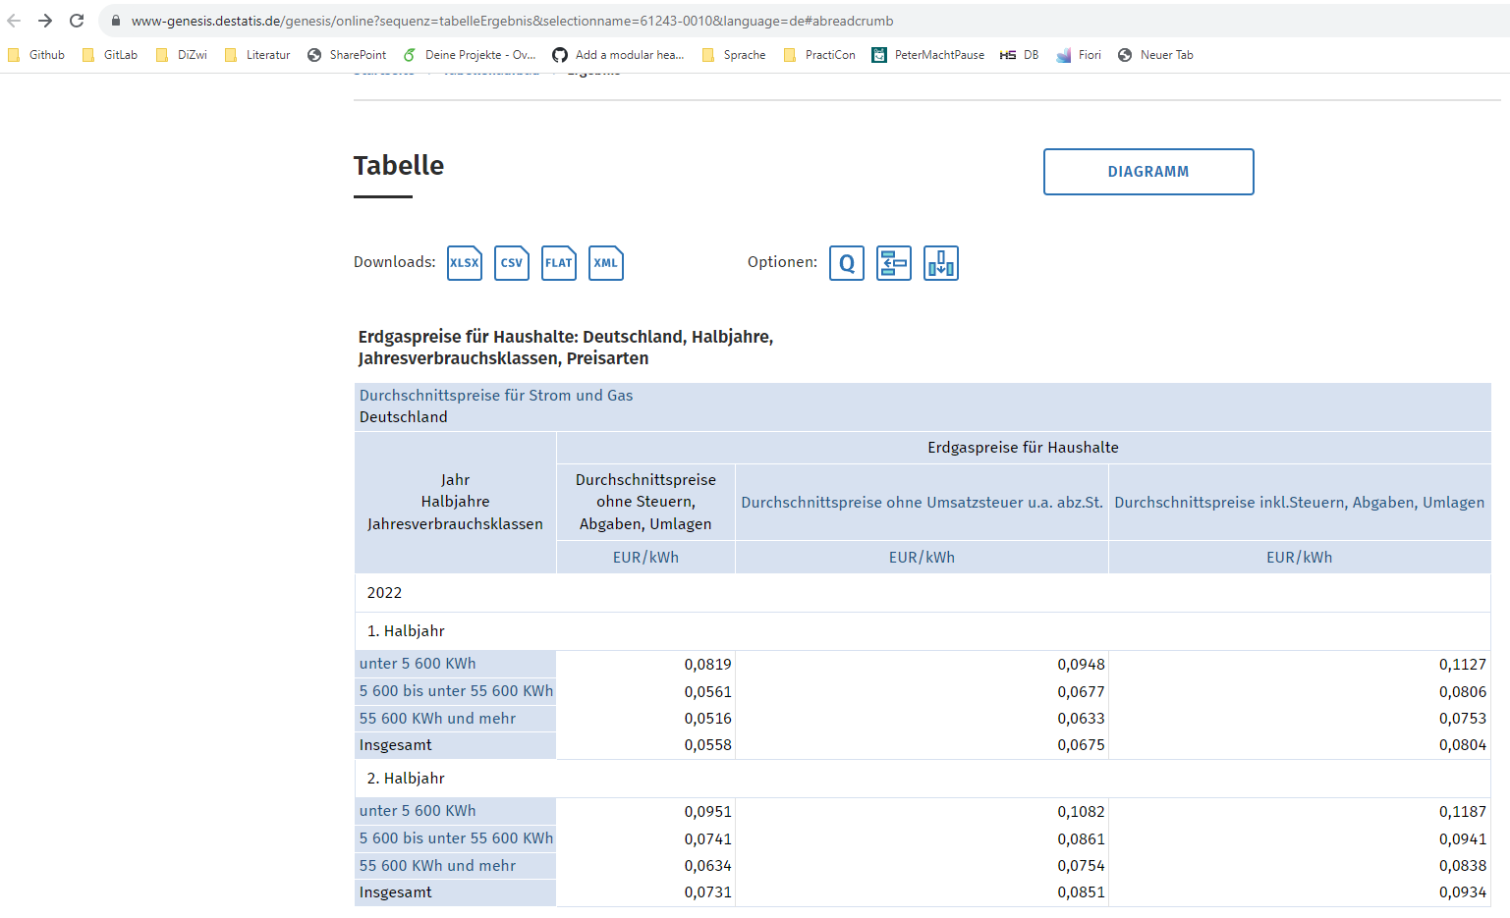
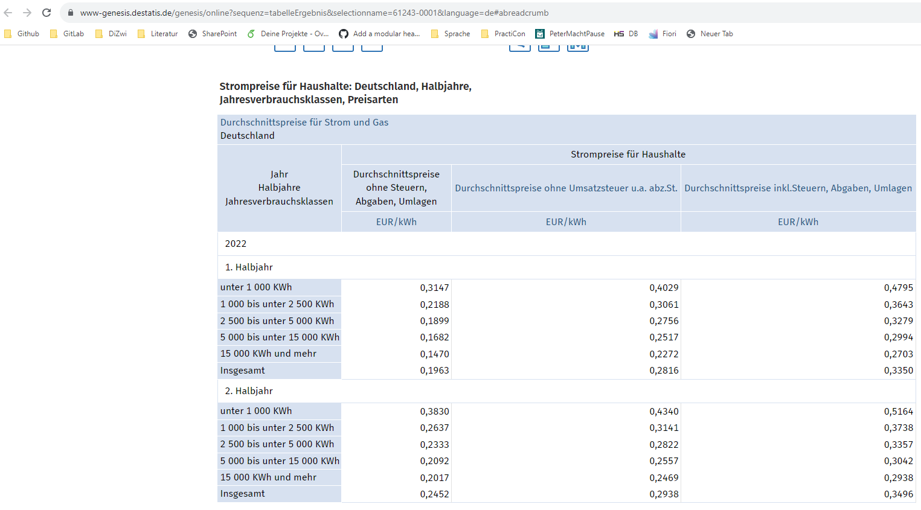
Mittele Fläche MFH ista | 65 | m2 | wird nicht verwendet

Gaspreis | 0.0934 | ct/kWh
Strompreis | 0.3496 | ct/kWh

Wohngebäudebestand
Deutscher Wohngebäudebestand

 | A | B | C | D | E | F | G | H | I | J | Summe
 | bis 1860 | 1861-1918 | 1919-1948 | 1949-1957 | 1958-1968 | 1969-1978 | 1979-1983 | 1984-1994 | 1995-2001 | 2002-2009
EFH
Anzahl Wohngebäude in Tsd. | 330 | 966 | 1131 | 859 | 1509 | 1507 | 704 | 1160 | 1035 | 775 | 9976
 | 3% | 10% | 11% | 9% | 15% | 15% | 7% | 12% | 10% | 8% |  |  | A | B | C | D | E | F | G | H | I | J
Anzahl Wohnungen in Tsd. | 399 | 1213 | 1389 | 1060 | 1948 | 1915 | 881 | 1397 | 1204 | 858 | 12264 | Anzahl Wohnungen | bis 1860 | 1861-1918 | 1919-1948 | 1949-1957 | 1958-1968 | 1969-1978 | 1979-1983 | 1984-1994 | 1995-2001 | 2002-2009
 | 3% | 10% | 11% | 9% | 16% | 16% | 7% | 11% | 10% | 7% |  | EFH | 399 | 1213 | 1389 | 1060 | 1948 | 1915 | 881 | 1397 | 1204 | 858
Wohnfläche in Mio. m² | 46 | 135 | 150 | 116 | 218 | 233 | 110 | 178 | 158 | 119 | 1463 | RH | 181 | 617 | 840 | 546 | 749 | 685 | 374 | 722 | 674 | 409
 | 3% | 9% | 10% | 8% | 15% | 16% | 8% | 12% | 11% | 8% |  | MFH | 214 | 2177 | 1911 | 2003 | 3348 | 2313 | 852 | 1826 | 1390 | 461
RH |  |  |  |  |  |  |  |  |  |  |  | GMH | 11 | 526 | 126 | 308 | 818 | 1366 | 356 | 605 | 408 | 151
Anzahl Wohngebäude in Tsd. | 148 | 492 | 710 | 447 | 633 | 611 | 335 | 652 | 619 | 384 | 5031 | Gesamt | 805 | 4533 | 4266 | 3917 | 6863 | 6279 | 2463 | 4550 | 3676 | 1879
 | 3% | 10% | 14% | 9% | 13% | 12% | 7% | 13% | 12% | 8% |  | MFH + GMH | 225 | 2703 | 2037 | 2311 | 4166 | 3679 | 1208 | 2431 | 1798 | 612
Anzahl Wohnungen in Tsd. | 181 | 617 | 840 | 546 | 749 | 685 | 374 | 722 | 674 | 409 | 5797 | EFH + RH | 580 | 1830 | 2229 | 1606 | 2697 | 2600 | 1255 | 2119 | 1878 | 1267
 | 3% | 11% | 14% | 9% | 13% | 12% | 6% | 12% | 12% | 7% |  | MFH + GMH | 0.28 | 0.60 | 0.48 | 0.59 | 0.61 | 0.59 | 0.49 | 0.53 | 0.49 | 0.33
Wohnfläche in Mio. m² | 19 | 62 | 82 | 52 | 76 | 79 | 45 | 85 | 80 | 52 | 632 | EFH + RH | 0.72 | 0.40 | 0.52 | 0.41 | 0.39 | 0.41 | 0.51 | 0.47 | 0.51 | 0.67
 | 3% | 10% | 13% | 8% | 12% | 13% | 7% | 13% | 13% | 8%
MFH
Anzahl Wohngebäude in Tsd. | 54 | 442 | 388 | 356 | 586 | 412 | 146 | 309 | 244 | 85 | 3022 | Anzahl Gebäude | bis 1860 | 1861-1918 | 1919-1948 | 1949-1957 | 1958-1968 | 1969-1978 | 1979-1983 | 1984-1994 | 1995-2001 | 2002-2009
Anteil Wohngebäude | 2% | 15% | 13% | 12% | 19% | 14% | 5% | 10% | 8% | 3% |  | EFH | 330 | 966 | 1131 | 859 | 1509 | 1507 | 704 | 1160 | 1035 | 775
Anzahl Wohnungen in Tsd. | 214 | 2177 | 1911 | 2003 | 3348 | 2313 | 852 | 1826 | 1390 | 461 | 16495 | RH | 148 | 492 | 710 | 447 | 633 | 611 | 335 | 652 | 619 | 384
Anteil Wohnungen | 1% | 13% | 12% | 12% | 20% | 14% | 5% | 11% | 8% | 3% |  | MFH | 54 | 442 | 388 | 356 | 586 | 412 | 146 | 309 | 244 | 85
Wohnfläche in Mio. m² | 16 | 163 | 129 | 125 | 225 | 169 | 64 | 133 | 104 | 39 | 1167 | GMH | 0.6 | 28.7 | 7.4 | 17.3 | 34 | 50.1 | 15 | 28.7 | 20.9 | 7.6
Anteil Wohnfläche | 1% | 14% | 11% | 11% | 19% | 14% | 5% | 11% | 9% | 3% |  |  | 532.6 | 1928.7 | 2236.4 | 1679.3 | 2762 | 2580.1 | 1200 | 2149.7 | 1918.9 | 1251.6
GMH |  |  |  |  |  |  |  |  |  |  |  |  | 54.6 | 470.7 | 395.4 | 373.3 | 620 | 462.1 | 161 | 337.7 | 264.9 | 92.6
Anzahl Wohngebäude in Tsd. | 0.6 | 28.7 | 7.4 | 17.3 | 34 | 50.1 | 15 | 28.7 | 20.9 | 7.6 | 210.3 |  | 10 | 24 | 18 | 22 | 22 | 18 | 13 | 16 | 14 | 7
 | 0% | 14% | 4% | 8% | 16% | 24% | 7% | 14% | 10% | 4%
Anzahl Wohnungen in Tsd. | 11 | 526 | 126 | 308 | 818 | 1366 | 356 | 605 | 408 | 151 | 4675
 | 0% | 11% | 3% | 7% | 17% | 29% | 8% | 13% | 9% | 3%
Wohnfläche in Mio. m² | 0.7 | 35.8 | 7.9 | 17 | 47.1 | 86.7 | 21.9 | 34.8 | 25.5 | 10.4 | 287.8
 | 0% | 12% | 3% | 6% | 16% | 30% | 8% | 12% | 9% | 4%
Wohnfläche pro Wohnung | 74.76635514 | 74.873679375 | 67.503924647 | 62.406390414 | 67.204301075 | 73.065283182 | 75.117370892 | 72.836801752 | 74.820143885 | 84.598698482 | 70.748711731

_Sarnierungsquoten MFH
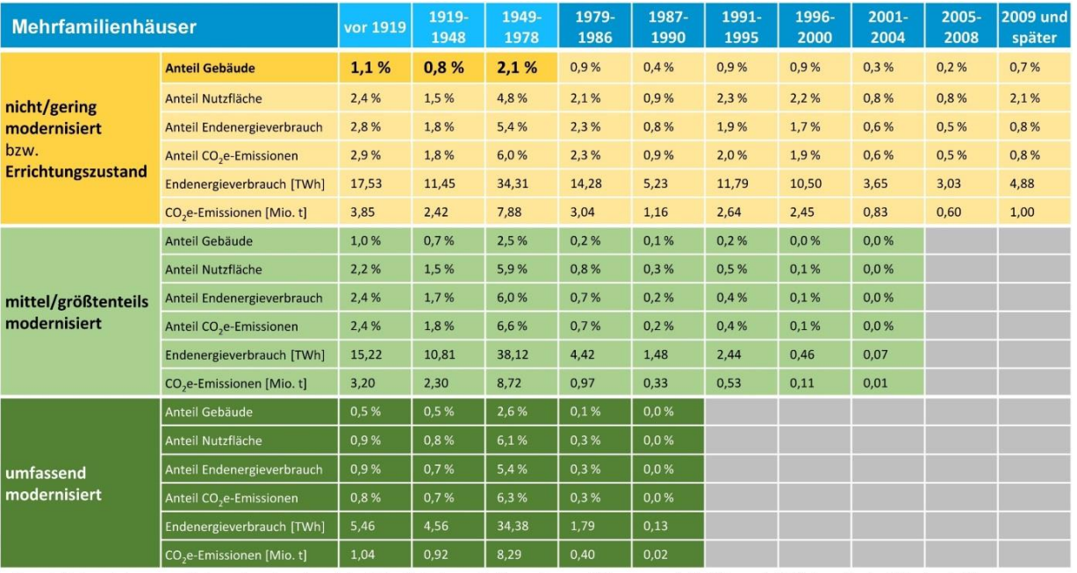
EZFH | vor 1919 | 1919-1948 | 1949-1978 | 1979-1986 | 1987-1990 | 1991-1995 | 1996-2000 | 2001-2004 | 2005-2008 | 2009 und später | Gesamt
nicht/gering modernisiert | 1.1 | 0.8 | 2.1 | 0.9 | 0.4 | 0.9 | 0.9 | 0.3 | 0.2 | 0.7 | 8.3 |  | https://www.gdw.de/media/2022/02/studie-wohnungsbau-tag-2022-zukunft-des-bestandes.pdf
mittel/größtenteils modernisiert | 1 | 0.7 | 2.5 | 0.2 | 0.1 | 0.2 | 0 | 0 | 0 | 0 | 4.7
umfassend modernisiert | 0.5 | 0.5 | 2.6 | 0.1 | 0 | 0 | 0 | 0 | 0 | 0 | 3.7
Anteil tabula_standard | 42.307692308 | 40 | 29.166666667 | 75 | 80 | 81.818181818 | 100 | 100 | 100 | 100 | 16.7 | % | Am Gesamtbestand laut Quelle
Anteil tabula_retrofit | 38.461538462 | 35 | 34.722222222 | 16.666666667 | 20 | 18.181818182 | 0 | 0 | 0 | 0
Anteil tabula_adv_retrofit | 19.230769231 | 25 | 36.111111111 | 8.3333333333 | 0 | 0 | 0 | 0 | 0 | 0

_Sarnierungsquoten EZFH
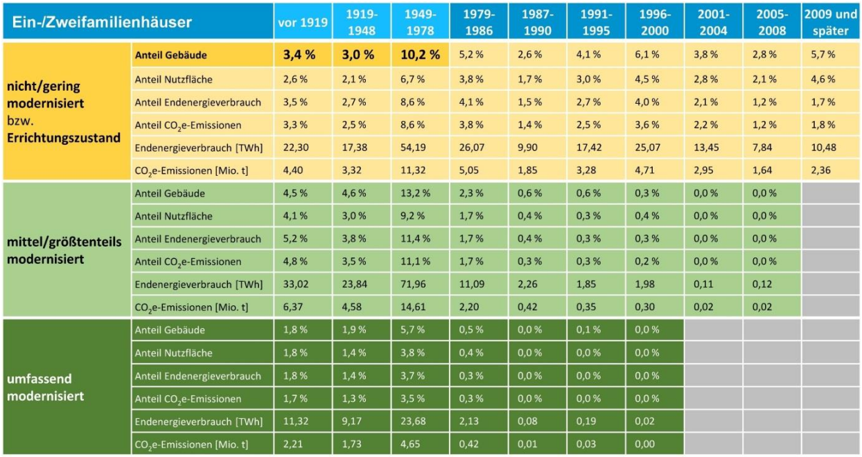
EZFH | vor 1919 | 1919-1948 | 1949-1978 | 1979-1986 | 1987-1990 | 1991-1995 | 1996-2000 | 2001-2004 | 2005-2008 | 2009 und später | Gesamt
nicht/gering modernisiert | 3.4 | 3 | 10.2 | 5.2 | 2.6 | 4.1 | 6.1 | 3.8 | 2.8 | 5.7 | 46.9 |  | https://www.gdw.de/media/2022/02/studie-wohnungsbau-tag-2022-zukunft-des-bestandes.pdf
mittel/größtenteils modernisiert | 4.5 | 4.6 | 13.2 | 2.3 | 0.6 | 0.6 | 0.3 | 0 | 0 | 0 | 26.1
umfassend modernisiert | 1.8 | 1.9 | 5.7 | 0.5 | 0 | 0.1 | 0 | 0 | 0 | 0 | 10
Anteil tabula_standard | 35.051546392 | 31.578947368 | 35.051546392 | 65 | 81.25 | 85.416666667 | 95.3125 | 100 | 100 | 100 | 83 | % | Am Gesamtbestand laut Quelle
Anteil tabula_retrofit | 46.391752577 | 48.421052632 | 45.360824742 | 28.75 | 18.75 | 12.5 | 4.6875 | 0 | 0 | 0
Anteil tabula_adv_retrofit | 18.556701031 | 20 | 19.587628866 | 6.25 | 0 | 2.0833333333 | 0 | 0 | 0 | 0

